Prijsformulier zaak 31173321
 | Bijage C Prijsformulier LiDAR systemen t.b.v. windenergiegebieden Noordzee Zaaknummer 31173321 | 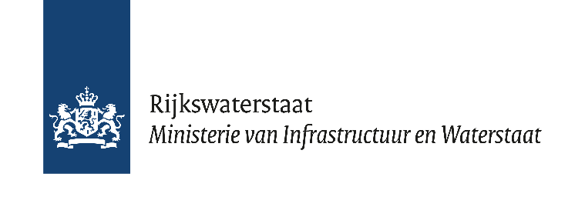
Nummer | Primaire activiteit/ werkzaamheden | Aantal | Eenheidsprijzen per stuk | Totaal | Opmerkingen
 | Levering LiDAR systemen |  |  |  | Zie o.a.Tabel 3 in het Beschrijvend document (BD)
1 | HKWA, HKWB (geplande levering in 2023) | 2 stuks |  | € 0.00 | Gegarandeerde afname
2 | TnvW (geplande levering in 2024) | 1 stuks |  | € 0.00 | geen afnameggarantie, betreft een schatting zie o.a. tabel 3 in BD
3 | IJmVER B (geplande levering in 2025) | 1 stuks |  | € 0.00 | geen afnameggarantie, betreft een schatting zie o.a. tabel 3 in BD
4 | IJmVER A en C (geplande levering in 2026) | 2 stuks |  | € 0.00 | geen afnameggarantie, betreft een schatting zie o.a. tabel 3 in BD
5 | LL A en B (geplande levering in 2027) | 2 stuks |  | € 0.00 | geen afnameggarantie, betreft een schatting zie o.a. tabel 3 in BD
6 | LL C en NDW A (geplande levering in 2028) | 2 stuks |  | € 0.00 | geen afnameggarantie, betreft een schatting zie o.a. tabel 3 in BD
7 | NDW B en DDW A (geplande levering in 2029) | 2 stuks |  | € 0.00 | geen afnameggarantie, betreft een schatting zie o.a. tabel 3 in BD
8 | NDW C en DDW B (geplande levering in 2030) | 2 stuks |  | € 0.00 | geen afnameggarantie, betreft een schatting zie o.a. tabel 3 in BD
9 | Extra LiDAR systemen voor n.t.b. windenergiegebieden | 6 stuks |  | € 0.00 | momenten van levering n.t.b.
 | Totaal cumulatief maximaal aantal LiDAR's | 20 stuks |  | € 0.00
 | Kalibratie- en Onderhoudsdiensten
10 | Kalibratie: aantal per 10 jaar levensduur / prijs per kalibratie | 5 maal |  | € 0.00 | voorbeeld: 10 jaar levensduur/kalibratie-interval 2 jaar = 5 x kalibreren
11 | Onderhoud en support: per 10 jaar levensduur/ prijs per keer onderhoud | 5 maal |  | € 0.00 | 10 jaar levensduur/onderhoud 2 jaar = 5 x kalibreren
12 | Uurtarief voor het uitvoeren van het correctief onderhoud. | 1 uur |  | € 0.00 | Het tarief omvat niet het benodigd materiaal.
 | Totaal Kalibratie- en onderhoudskosten |  |  | € 0.00
 | Trainingen (optioneel) | per training
13 | Installatie (niveau SAT, Test & Commisioning) | 1 stuks |  | € 0.00
14 | Gebruik, beheer & onderhoud | 1 stuks |  | € 0.00
 | Totaal Trainingen |  |  | € 0.00
 | Levering refurbished LiDAR systeem (optioneel)
15 | Levering refurbished LiDAR systeem | 1 stuks |  | € 0.00 | Geef de prijs van refurbished LiDAR ceteris paribus voorwaarden.
16 | Terugkoopwaarde LIDAR systeem | 1 stuks |  | € 0.00
 | Totaal Onderhouds- en Kalibratiekosten |  |  | € 0.00
 | Totaal Indicitatieve Contractwaarde |  |  | € 0.00

1. Voor de achterliggende informatie verwijs ik u naar het Beschrijvend Document incl. bijlagen, o.a. hoofdstuk 5.
2. Alle prijzen en tarieven zijn in euro exclusief btw en vast gedurende de looptijd van de overeenkomst en de optietermijnen;
3. Alle prijzen en tarieven zijn gebaseerd op prijspeil 2022. Indexering van de vaste prijzen en tarieven vindt plaats conform het gestelde in artikel 4.3 van de concept Overeenkomst (bijlage 1);
4. In de prijzen en tarieven zijn inbegrepen alle kosten van bijkomende werkzaamheden zoals beschreven in bijlage C (VSE) om de opdracht te kunnen realiseren, o.a. kosten voor projectmanagement, ontwikkelkosten, transportkosten, verzekeringen, reis –en verblijfkosten, trainingen en inwerken eigen personeel, alle administratie- en kantoorkosten en alle verdere bijkomende kosten en toeslagen;
5. Inschrijver noemt de prijzen en tarieven van zijn financiële aanbieding uitsluitend in het voorgelegde format en niet in andere documenten.
6. Indien inschrijver vragen heeft over het formulier dienen deze te worden gesteld in de vragenronde en niet bij indiening van het prijsormulier.
7. De groene cellen dienen door de inschrijver te worden ingevuld.
8. De indicatieve opdrachtwaarde dient voor de beoordeling van de inschrijving.
9. De daadwerkelijke kosten worden bepaald op basis van gekozen afroep (nieuw en/of refurbished radar) door de opdrachtgever en verrekend tegen de door de inschrijver ingediende eenheidsprijs.
10. Facturatie vindt plaats op de wijze zoals vermeld in bijlage informatief Brochure Electronisch factureren aan de rijksoverheid.

